Sheet1
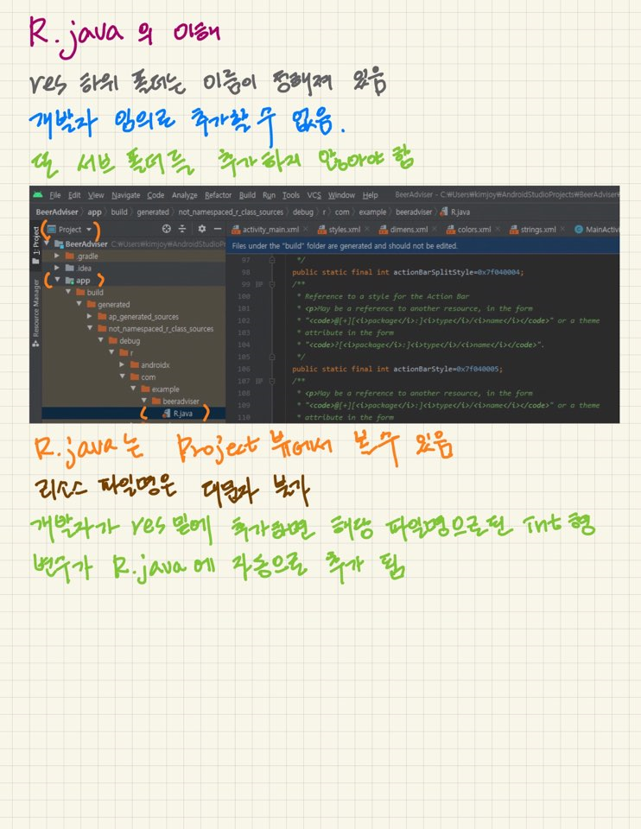
jsp에서 인스턴스화를 안되는 이유-> scope 지정 x(유지x)

3.0이전 - SimpleUrlHandlerMapping,PropertiesMethodNameResolver(xml을 이용해서 처리)
5.0이전 - 메소드 선언 바로 앞에 @RequsetMapping,@GetMapping,@PostMapping(자바를 이용해서 처리하는 방식(초보자들을 위한 배려))
boot(5.0방식 이어서~)

안드로이드
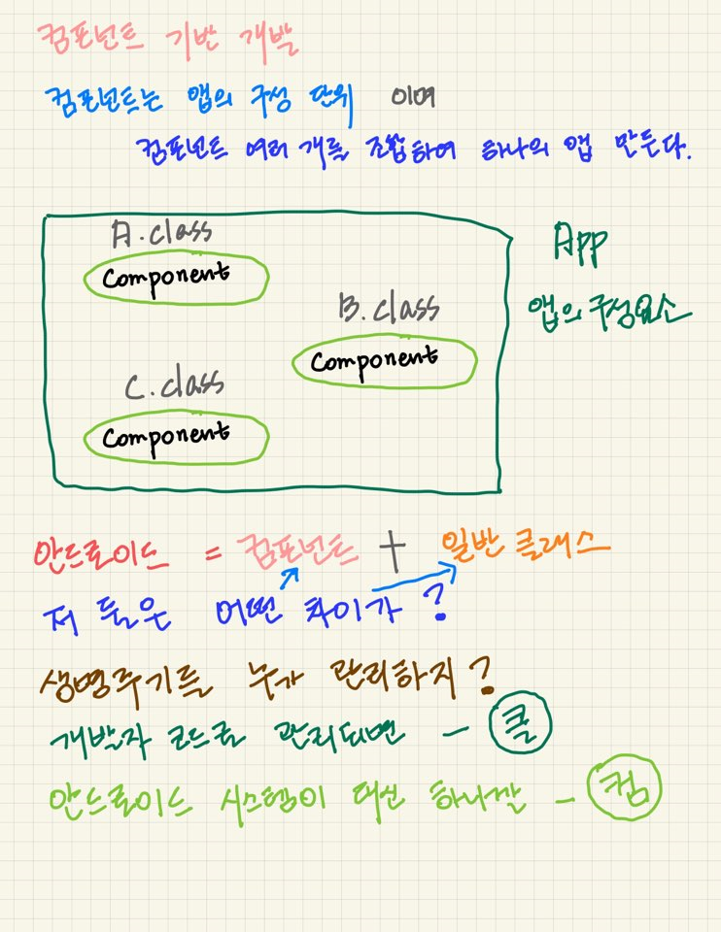

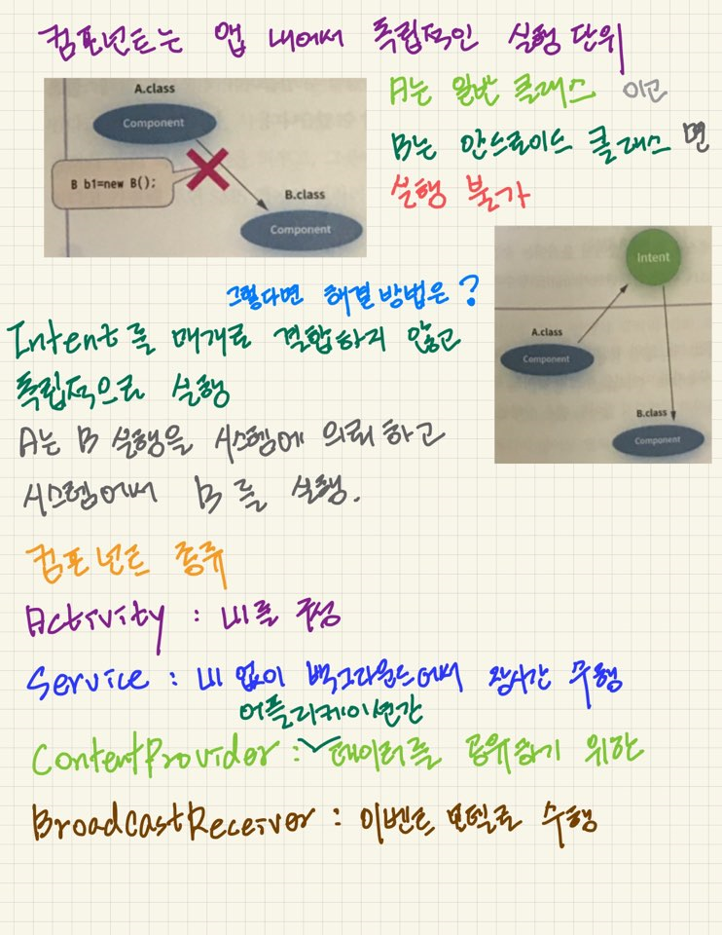

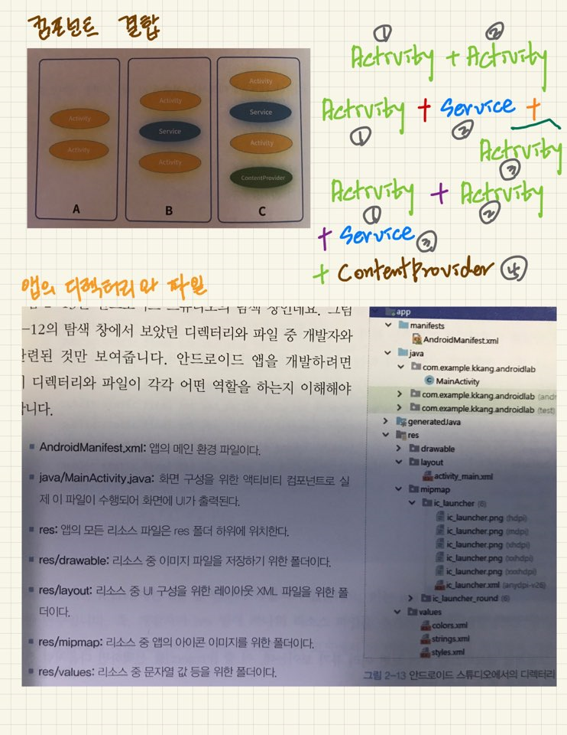

 | C:\Users\kosmo_08\AppData\Local\Android\Sdk

